Pre Mechanical
 |  |  |  |  | 2692
No | Name | Spec | Price | Qty | Mount | Image | Comment | Link
1 | Arduino 2560 R3 | atmega 2560 | 224 | 1 | 224 | 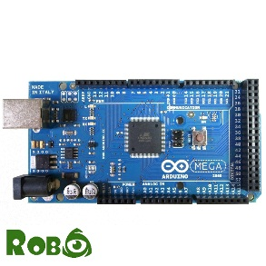 | OK | http://linhkienrobo.com/chitiet/arduino-mega2560-r3-sp204.html
2 | MODULE TB6560 | V: 12-24V I: 3.5A | 126 | 3 | 378 | 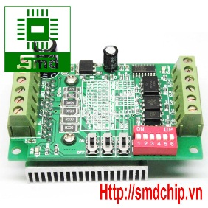 | OK | http://smdchip.vn/shop/module-tb6560-stepmotor-driver/
3 | Motor Step |  | 50 | 3 | 150 | 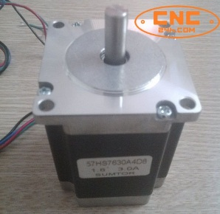 | Any | http://thietbicnc.vn/Dong-co-buoc-SUMTOR-57HS7630A4-3A-1.8Nm.-97.html/
4 | Động cơ trục chính | Động cơ làm mát bằng không khí Điện áp làm việc: 12VDC - 48VDC Công suất: 300W Cường độ dòng điện tối đa: 6A Tốc độ quay: 12.000 vòng/ phút ở điện áp 48VDC Momen xoắn: 0.4Nm | 1710 | 1 | 1710 | 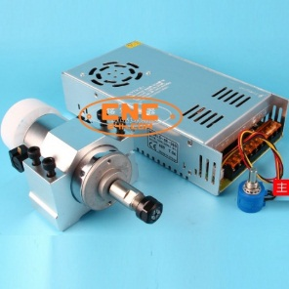 | Any | http://cnc24h.com/Bo-Spindle-300W-ER11-12.000RPM-48VDC.-270.html/
5 | Động cơ trục chính | Động cơ + Nguồn điện + Kẹp động cơ Động cơ làm mát bằng không khí Điện áp làm việc: 110VDC Công suất: 500W Tốc độ quay: 12.000 vòng/ phút ở điện áp 110VDC Momen xoắn: 0.55Nm | 2315 | 1 |  | 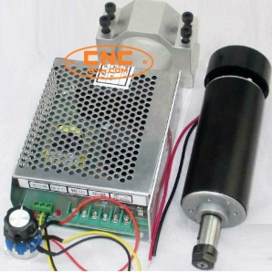 | Any | http://cnc24h.com/Bo-Spindle-500W-ER11-12.000RPM-110VDC.-271.html/
6 | Nguồn 12/24V 10A | Nguồn 12V -10A | 130 | 1 | 130 | 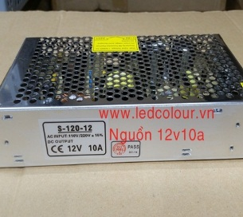 | Any | http://ledcolour.com.vn/aj34/Nguon-led-12V-10A.html
7 | Other | Dây điện, Công tăc nguồn, công tắc hành trình, dây rút, dây thun | 100 | 1 | 100 |  | OK

